폴더 구조 설명
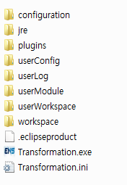
1 | 배포파일 설명

 |  |  | 배포파일
1) 압축 파일 형태로 프로그램 제공 2) 압축만 풀고 사용가능

 |  |  |  | 실행파일

- f1.filelist~f7.filelist (프로시져 파일 생성할때 해당 파일의 정보를 가지고 작업 수행) userModule 폴더의 f1~f7까지의 파일들 정보. 하위 폴더 rolls 는 rolls\FileName 으로 표현. 새로운 proc 파일이 추가되면 추가된 파일을 filelist 파일에 업데이트 해야함.
- InitValue.txt
프로그램 구동시 사용자에게 값 입력 가이드를 위한 초기값 설정 '변수 = 값 ' 형태로 입력됨, '=' 을 기준으로 parsing 하기때문에 빠지면 안됨
'//' 주석문 => 유사한 형태의 구조를 가진 파일 TableColumnLabel.txt -> P Log 테이블 등의 라벨 지정 UILabel.txt -> UI 입력 부분에 라별 이름 지정
- log4j.properties
로그 파일 생성을 위한 property 파일
2 | 폴더 설명
 | 1) | userConfig
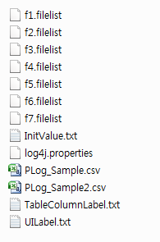
- PLog_Sample.csv
P Log 입력 샘플 파일 배포시 삭제 한 후 배포 가능

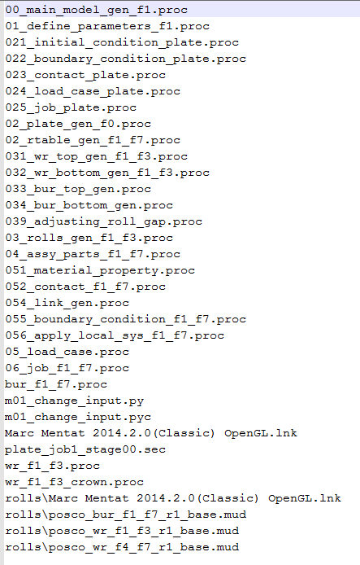

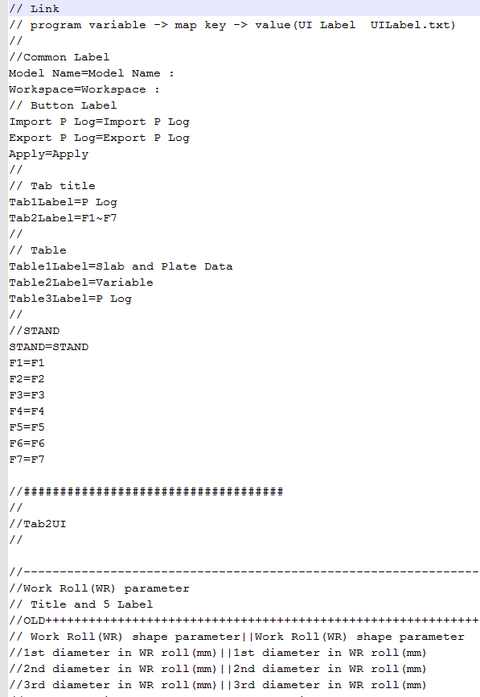

 | 2) | userModule
각각의 종류 별로 proc 파일을 분류함. 각 폴더별로 파일 정보는 userConfig 폴더의 fn.filelist 파일에 정보입력. 00_~.proc, 01_~.proc 두개파일은 프로그램에서 parsing 하여 값을 치환. 나머지 파일은 그대로 복사하여 사용. 치환되는 값은 sheet 1 참조.

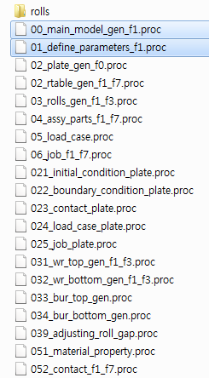

 | 3) | userLog


프로그램에서 생성되는 로그파일 기록됨. 날짜별로 파일이 저장됨

프로그램에서 기본 설정한 작업 폴더
 | 4) | userWorkspace
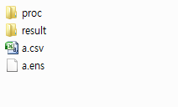

- proc : 생성한 proc 파일 저장되는 곳 - result : 결과파일 저장 되는곳
- ModelName.csv : 생성한 P Log 파일
- ModelName.ens : 프로그램 DB 파일

UI 기능 설명
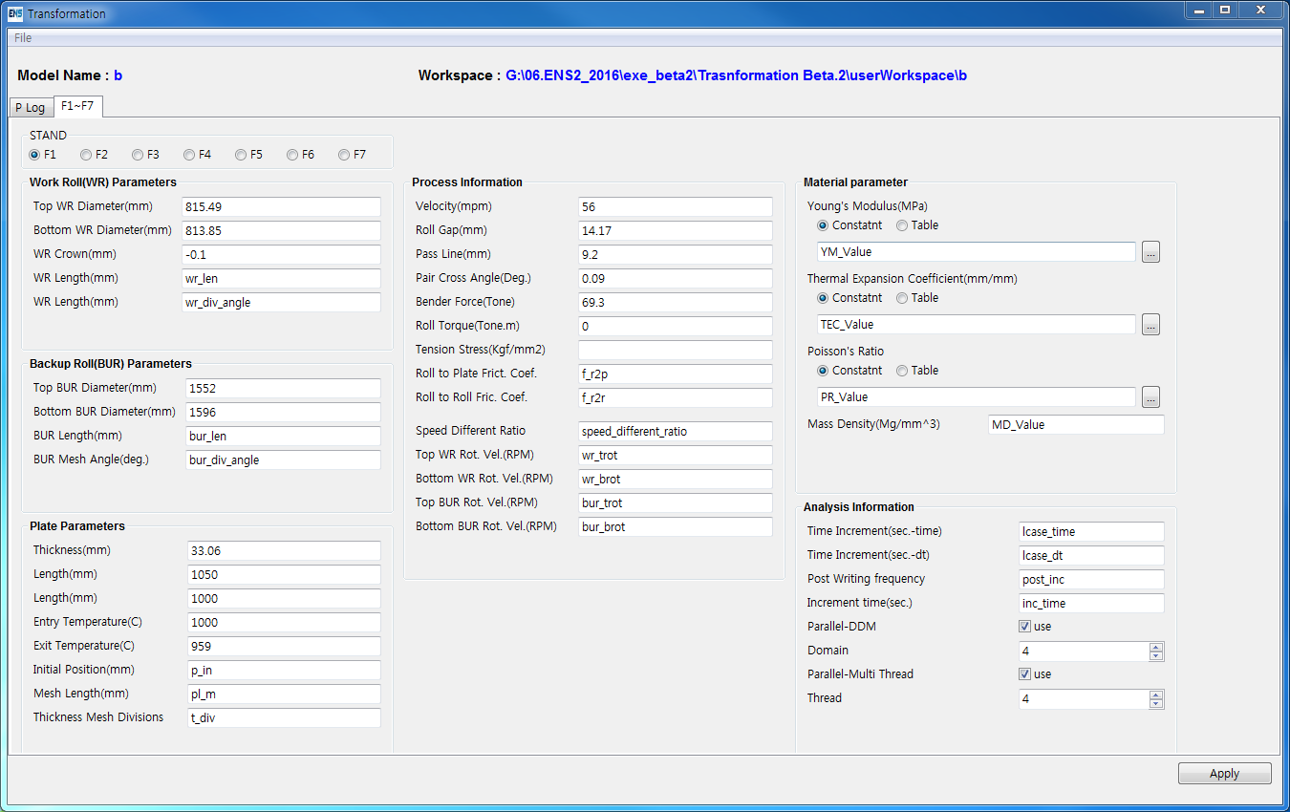
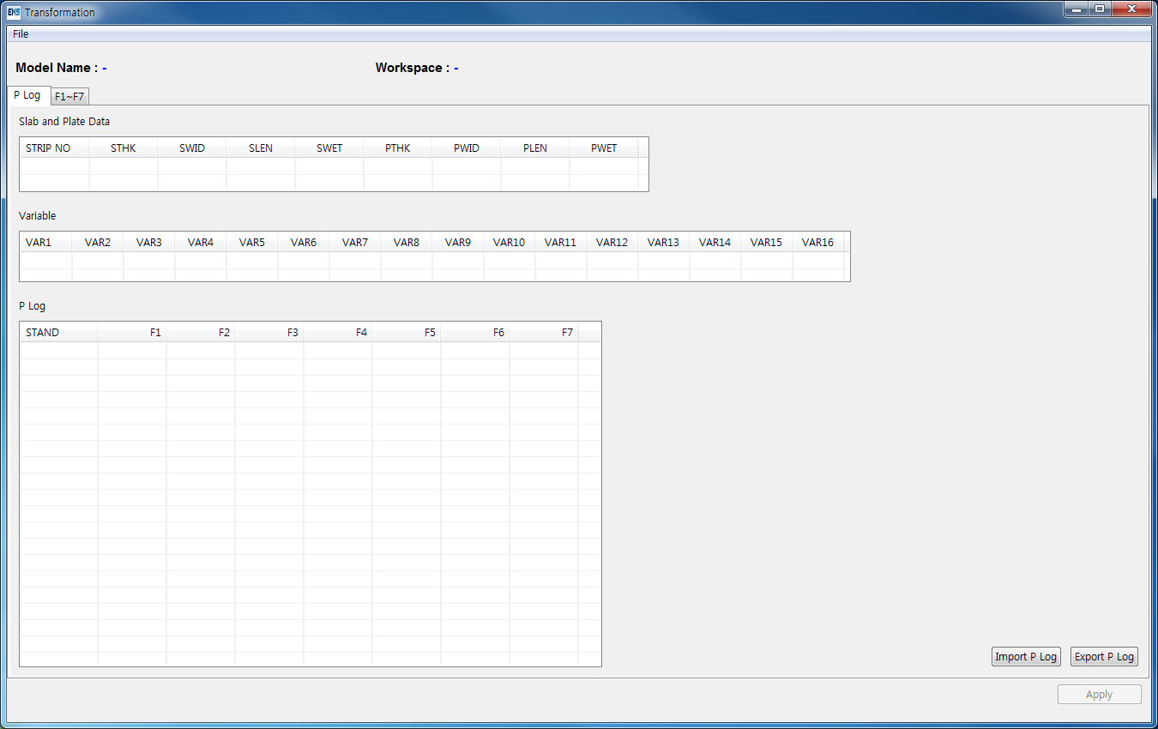
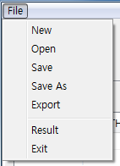

File menu 1) New : 새로운 프로젝트 생성
2) Open : modelName.ens(DB 파일 열기) 3) Save : DB 파일 저장 4) Save As : 기존 파일을 변경하지 않고 다른 곳에 파일 저장 5) Export : F1 ~ F7 까지의 proc 전부를 생성 6) Result : 그래프 그리기, 결과 이미지 보기 Viewer 7) Exit : 프로그램 종료

1) Import P Log : P Log .csv 파일 불러오기 2) Export P Log : 저장된 값을 P Log.csv 파일로 내보내기
3) Apply : F1~F7 전체 혹은 몇가지 만 선택하여 proc 생성 및 DB, PLog.csv 파일 생성

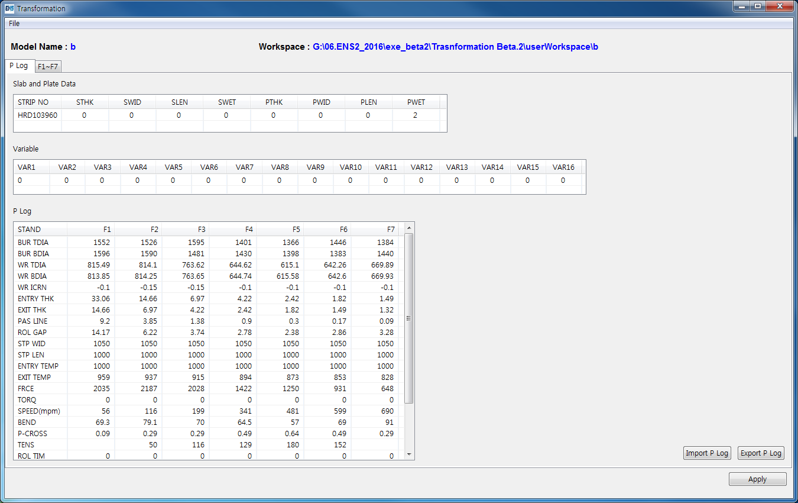

Workspace 경로를 더블클릭하면 해당 폴더가 열림

